ECCnet Outbound Attr Overlap
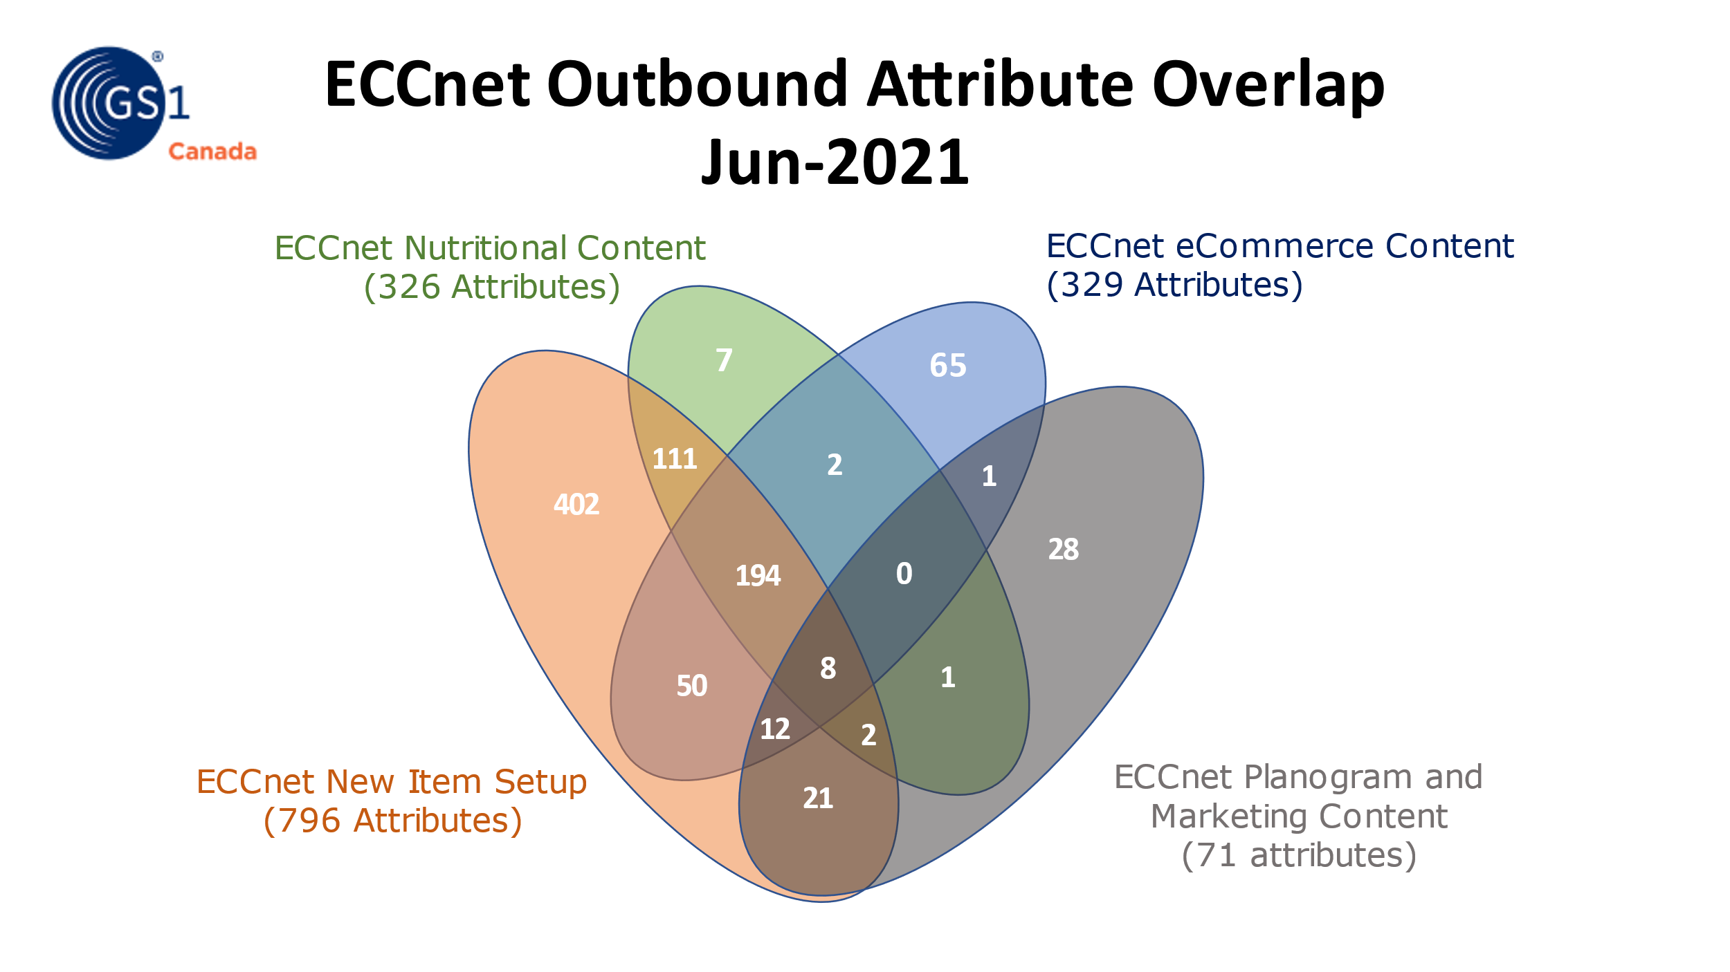

Notes: • The attributes count scope is product data attributes, for example “Brand Name – English” • The attributes count does not include: o Image attributes, for example “Facing” o Technical attributes, for example “System Version” • ECCnet Pharmaceutical Content attributes is a subset of New Item Setup attributes. To simplify the diagram, ECCnet Pharmaceutical Content IMS attributes overlap with other IMSs is not included in the diagram. See below the overlap in number with each IMS
ECCnet Pharmaceutical Content overlap with other IMSs | # Attributes
ECCnet New Item Setup only | 86
ECCnet New Item Setup ECCnet eCommerce Content | 4
ECCnet New Item Setup ECCnet eCommerce Content ECCnet Planogram and Marketing Content | 8
ECCnet New Item Setup ECCnet Nutritional Content | 2
ECCnet New Item Setup ECCnet Nutritional Content ECCnet eCommerce Content | 1
ECCnet New Item Setup ECCnet Nutritional Content ECCnet eCommerce Content ECCnet Planogram and Marketing Content | 6
ECCnet New Item Setup ECCnet Nutritional Content ECCnet Planogram and Marketing Content | 2
ECCnet New Item Setup ECCnet Planogram and Marketing Content | 5
ECCnet Pharmaceutical Content Grand Total | 114

